Sheet1
 |  |  |  | Евклидово
 | X1 | X2 |  | 1 | 2 | 3 | 4 | 5 | 6 | 7
O1 | 2 | 2 | 1 | 0.00 | 9.85 | 11.18 | 2.24 | 16.28 | 13.89 | 6.00
O2 | 6 | 11 | 2 | 9.85 | 0.00 | 7.21 | 8.25 | 7.62 | 8.25 | 9.22
O3 | 12 | 7 | 3 | 11.18 | 7.21 | 0.00 | 8.94 | 7.07 | 2.83 | 6.40
O4 | 4 | 3 | 4 | 2.24 | 8.25 | 8.94 | 0.00 | 14.21 | 11.66 | 4.12
O5 | 13 | 14 | 5 | 16.28 | 7.62 | 7.07 | 14.21 | 0.00 | 5.10 | 13.00
O6 | 14 | 9 | 6 | 13.89 | 8.25 | 2.83 | 11.66 | 5.10 | 0.00 | 9.22
O7 | 8 | 2 | 7 | 6.00 | 9.22 | 6.40 | 4.12 | 13.00 | 9.22 | 0.00

 |  |  |  | 1 | 2 | 3 | 4 | 5 | 6 | 7
 |  |  |  | Хэмингово
 |  |  | 1 | 0.00 | 13.00 | 15.00 | 3.00 | 23.00 | 19.00 | 6.00
 |  |  | 2 | 13.00 | 0.00 | 10.00 | 10.00 | 10.00 | 10.00 | 11.00
 |  |  | 3 | 15.00 | 10.00 | 0.00 | 12.00 | 8.00 | 4.00 | 9.00
 |  |  | 4 | 3.00 | 10.00 | 12.00 | 0.00 | 20.00 | 16.00 | 5.00
 |  |  | 5 | 23.00 | 10.00 | 8.00 | 20.00 | 0.00 | 6.00 | 17.00
 |  |  | 6 | 19.00 | 10.00 | 4.00 | 16.00 | 6.00 | 0.00 | 13.00
 |  |  | 7 | 6.00 | 11.00 | 9.00 | 5.00 | 17.00 | 13.00 | 0.00

 |  |  |  | 1 | 2 | 3 | 4 | 5 | 6 | 7
 |  |  |  | Чебышев
 |  |  | 1 | 0.00 | 9.00 | 10.00 | 2.00 | 12.00 | 12.00 | 6.00
 |  |  | 2 | 9.00 | 0.00 | 6.00 | 8.00 | 7.00 | 8.00 | 9.00
 |  |  | 3 | 10.00 | 6.00 | 0.00 | 8.00 | 7.00 | 2.00 | 5.00
 |  |  | 4 | 2.00 | 8.00 | 8.00 | 0.00 | 11.00 | 10.00 | 4.00
 |  |  | 5 | 12.00 | 7.00 | 7.00 | 11.00 | 0.00 | 5.00 | 12.00
 |  |  | 6 | 12.00 | 8.00 | 2.00 | 10.00 | 5.00 | 0.00 | 7.00
 |  |  | 7 | 6.00 | 9.00 | 5.00 | 4.00 | 12.00 | 7.00 | 0.00

К средних
начало первой итерации
2 | 2
6 | 11
12 | 7
4 | 3
13 | 14
14 | 9
8 | 2
 | X1 | X2 |  | 1 | 2 | 3 | 4 | 5 | 6 | 7
O1 | 2 | 2 | 1 | 0.00 | 9.85 | 11.18 | 2.24 | 16.28 | 13.89 | 6.00
O2 | 6 | 11 | 2 | 9.85 | 0.00 | 7.21 | 8.25 | 7.62 | 8.25 | 9.22
O3 | 12 | 7 | 3 | 11.18 | 7.21 | 0.00 | 8.94 | 7.07 | 2.83 | 6.40
O4 | 4 | 3 | 4 | 2.24 | 8.25 | 8.94 | 0.00 | 14.21 | 11.66 | 4.12
O5 | 13 | 14 | 5 | 16.28 | 7.62 | 7.07 | 14.21 | 0.00 | 5.10 | 13.00
O6 | 14 | 9 | 6 | 13.89 | 8.25 | 2.83 | 11.66 | 5.10 | 0.00 | 9.22
O7 | 8 | 2 | 7 | 6.00 | 9.22 | 6.40 | 4.12 | 13.00 | 9.22 | 0.00
E1 | 14 | 9
E2 | 4 | 3
E3 | 8 | 2

O1 | 2 | 2
O2 | 6 | 11
O3 | 12 | 7
O4 | 4 | 3
O5 | 13 | 14
O6 | 14 | 9
O7 | 8 | 2
E1
E2 | 3 | 2.5
E3

одиночная связь
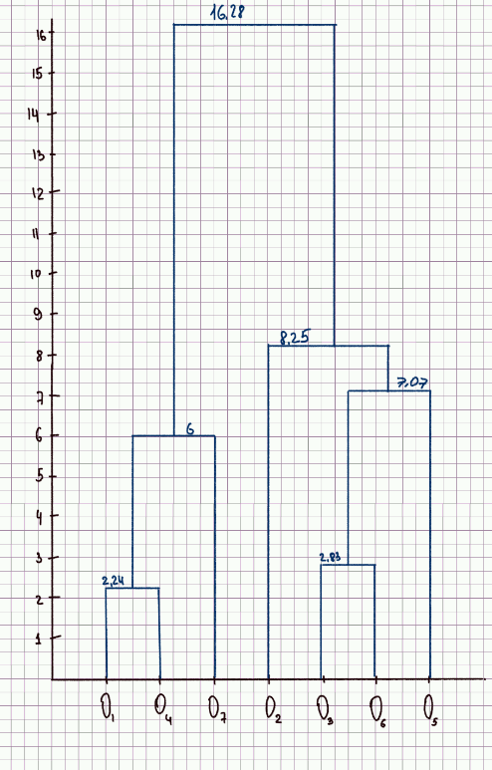
 | 1 | 2 | 3 | 4 | 5 | 6 | 7
1 | 0.00 | 9.85 | 11.18 | 2.24 | 16.28 | 13.89 | 6.00
2 | 9.85 | 0.00 | 7.21 | 8.25 | 7.62 | 8.25 | 9.22
3 | 11.18 | 7.21 | 0.00 | 8.94 | 7.07 | 2.83 | 6.40
4 | 2.24 | 8.25 | 8.94 | 0.00 | 14.21 | 11.66 | 4.12
5 | 16.28 | 7.62 | 7.07 | 14.21 | 0.00 | 5.10 | 0.00
6 | 13.89 | 8.25 | 2.83 | 11.66 | 5.10 | 0.00 | 9.22
7 | 6.00 | 9.22 | 6.40 | 4.12 | 13.00 | 9.22 | 0.00

 | 14 | 2 | 3 | 5 | 6 | 7
14 | 0.00 | 8.25 | 8.94 | 14.21 | 11.66 | 4.12
2 | 8.25 | 0.00 | 7.21 | 7.62 | 8.25 | 9.22
3 | 8.94 | 7.21 | 0.00 | 7.07 | 2.83 | 6.40
5 | 14.21 | 7.62 | 7.07 | 0.00 | 5.10 | 13.00
6 | 11.66 | 8.25 | 2.83 | 5.10 | 0.00 | 9.22
7 | 4.12 | 9.22 | 6.40 | 13.00 | 9.22 | 0.00

 | 14 | 2 | 36 | 5 | 7
14 | 0 | 8.25 | 8.94 | 14.21 | 4.12
2 | 8.25 | 0 | 7.21 | 7.62 | 9.22
36 | 8.94 | 7.21 | 0 | 5.1 | 6.4
5 | 14.21 | 7.62 | 5.1 | 0 | 13
7 | 4.12 | 9.22 | 6.4 | 13 | 0

 | 147 | 2 | 36 | 5
147 | 0 | 8.25 | 6.4 | 13
2 | 8.25 | 0 | 7.21 | 7.62
36 | 6.4 | 7.21 | 0 | 5.1
5 | 13 | 7.62 | 5.1 | 0

 | 147 | 356 | 2
147 | 0 | 6.4 | 8.25
356 | 6.4 | 0 | 7.21
2 | 8.25 | 7.21 | 0

 | 134567 | 2
134567 | 0 | 7.21
2 | 7.21 | 0

Полная связь
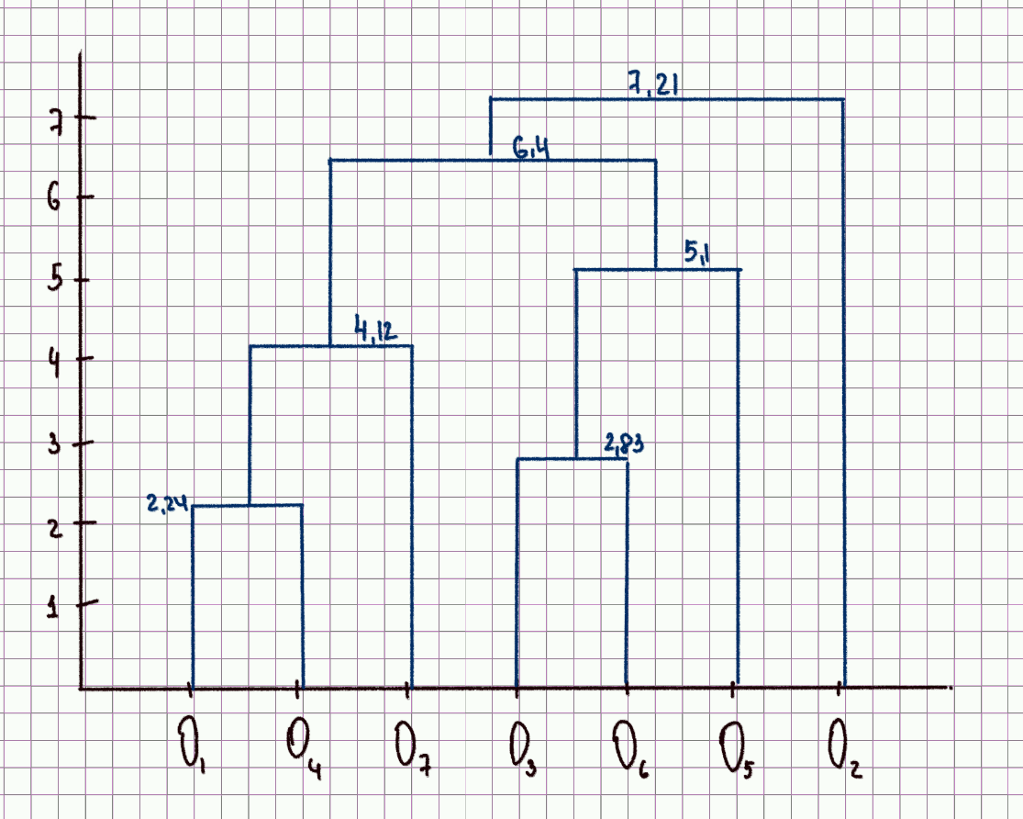
 | 1 | 2 | 3 | 4 | 5 | 6 | 7
1 | 0.00 | 9.85 | 11.18 | 2.24 | 16.28 | 13.89 | 6.00
2 | 9.85 | 0.00 | 7.21 | 8.25 | 7.62 | 8.25 | 9.22
3 | 11.18 | 7.21 | 0.00 | 8.94 | 7.07 | 2.83 | 6.40
4 | 2.24 | 8.25 | 8.94 | 0.00 | 14.21 | 11.66 | 4.12
5 | 16.28 | 7.62 | 7.07 | 14.21 | 0.00 | 5.10 | 13.00
6 | 13.89 | 8.25 | 2.83 | 11.66 | 5.10 | 0.00 | 9.22
7 | 6.00 | 9.22 | 6.40 | 4.12 | 13.00 | 9.22 | 0.00

 | 14 | 2 | 3 | 5 | 6 | 7
14 | 0.00 | 9.85 | 11.18 | 16.28 | 13.89 | 6.00
2 | 9.85 | 0.00 | 7.21 | 7.62 | 8.25 | 9.22
3 | 11.18 | 7.21 | 0.00 | 7.07 | 2.83 | 6.40
5 | 16.28 | 7.62 | 7.07 | 0.00 | 5.10 | 13.00
6 | 13.89 | 8.25 | 2.83 | 5.10 | 0.00 | 9.22
7 | 6.00 | 9.22 | 6.40 | 13.00 | 9.22 | 0.00

 | 14 | 2 | 36 | 5 | 7
14 | 0 | 9.85 | 13.89 | 16.28 | 6
2 | 9.85 | 0 | 8.25 | 7.62 | 9.22
36 | 13.89 | 8.25 | 0 | 7.07 | 9.22
5 | 16.28 | 7.62 | 7.07 | 0 | 13
7 | 6 | 9.22 | 9.22 | 13 | 0

 | 147 | 2 | 36 | 5
147 | 0 | 9.85 | 13.89 | 16.28
2 | 9.85 | 0 | 8.25 | 7.62
36 | 13.89 | 8.25 | 0 | 7.07
5 | 16.28 | 7.62 | 7.07 | 0

 | 147 | 356 | 2
147 | 0 | 16.28 | 9.85
356 | 16.28 | 0 | 8.25
2 | 9.85 | 8.25 | 0

 | 147 | 2356
147 | 0 | 16.28
2356 | 16.28 | 0

